Grille
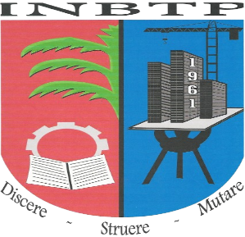 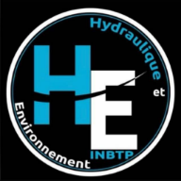 REPUBLIQUE DEMOCRATIQUE DU CONGO MINISTERE DE L’ENSEIGNEMENT SUPERIEUR ET UNIVERSITAIRE INSTITUT NATIONAL DU BATIMENT ET DES TRAVAUX PUBLICS I.N.B.T.P KINSHASA / NGALIEMA SECTION : HYDRAULIQUE ET ENVIRONNEMENT

